ユーザ一覧画面_1
System name

Tên màn hình

 | [1] Định nghĩa màn hình

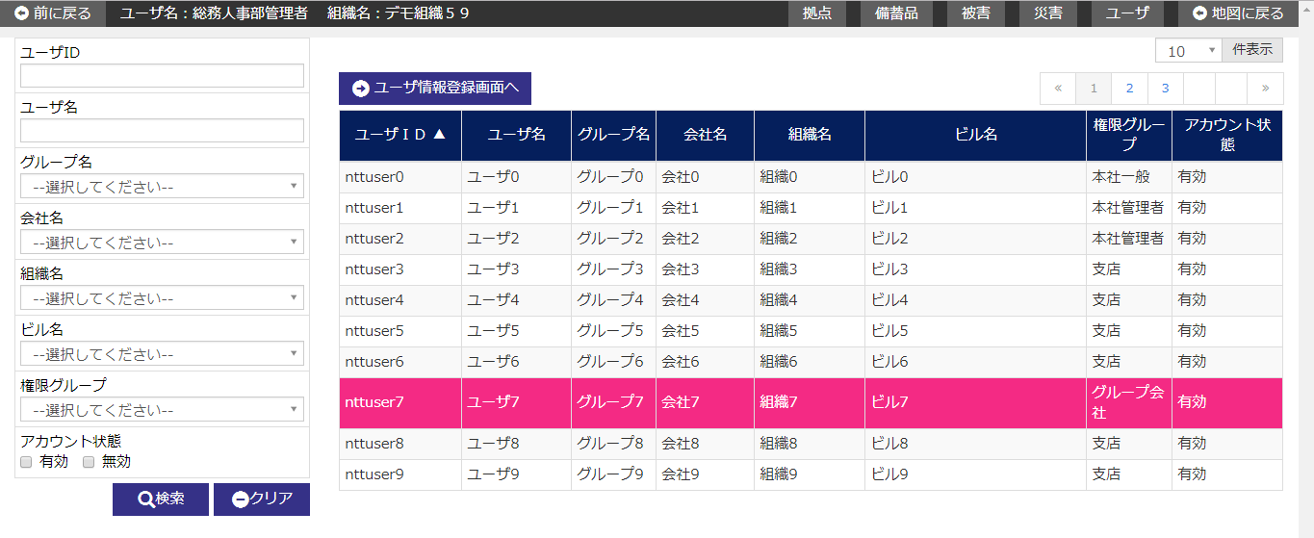

 | № | Giải thích
 | 1 | [Search area]
 |  | - Chỉ trích xuất thông tin người dùng tương ứng với điều kiện tìm kiếm rồi filter và hiển thị danh sách.
 |  | ・ Hiển thị/ẩn khu vực tìm kiếm bằng button [閉じる/close].
 |  | [Button 検索/tìm kiếm]
 |  | Nhấn button để tìm kiếm thông tin user tương ứng với điều kiện input, rồi hiển thị kết quả ở khu vực list.
 |  | [Button [クリア/clear]]
 |  | Back item trong area tìm kiếm về trạng thái khi hiển thị khởi tạo bằng cách press button.
 |  | Button [閉じる/close].
 |  | Thực hiện hiển thị/ không hiển thị khu vực tìm kiếm bằng cách ấn button.

 | 2 | [Area danh sách người dùng]
 |  | - Hiển thị danh sách thông tin user.
 |  | - Về user list thì hiển thị khởi tạo sau khi đã sắp xếp lại theo item sort dưới đây.
 |  |  | Sort item | Thứ tự sort
 |  |  | Group ID | Thứ tự lớn dần

 |  | [Button đến màn hình đăng ký user]
 |  | Di chuyển đến màn hình đăng ký user bằng cách nhấn nút.
 |  | [Lựa chọn line danh sách]
 |  | Khi áp con trỏ vào một dòng trong list và click vào dòng đó thì
 |  | sẽ di chuyển đến màn hình chi tiết user tương ứng với bản ghi đã được chỉ định.

ユーザ登録画面_1
System name

Tên màn hình

 | [1] Định nghĩa màn hình

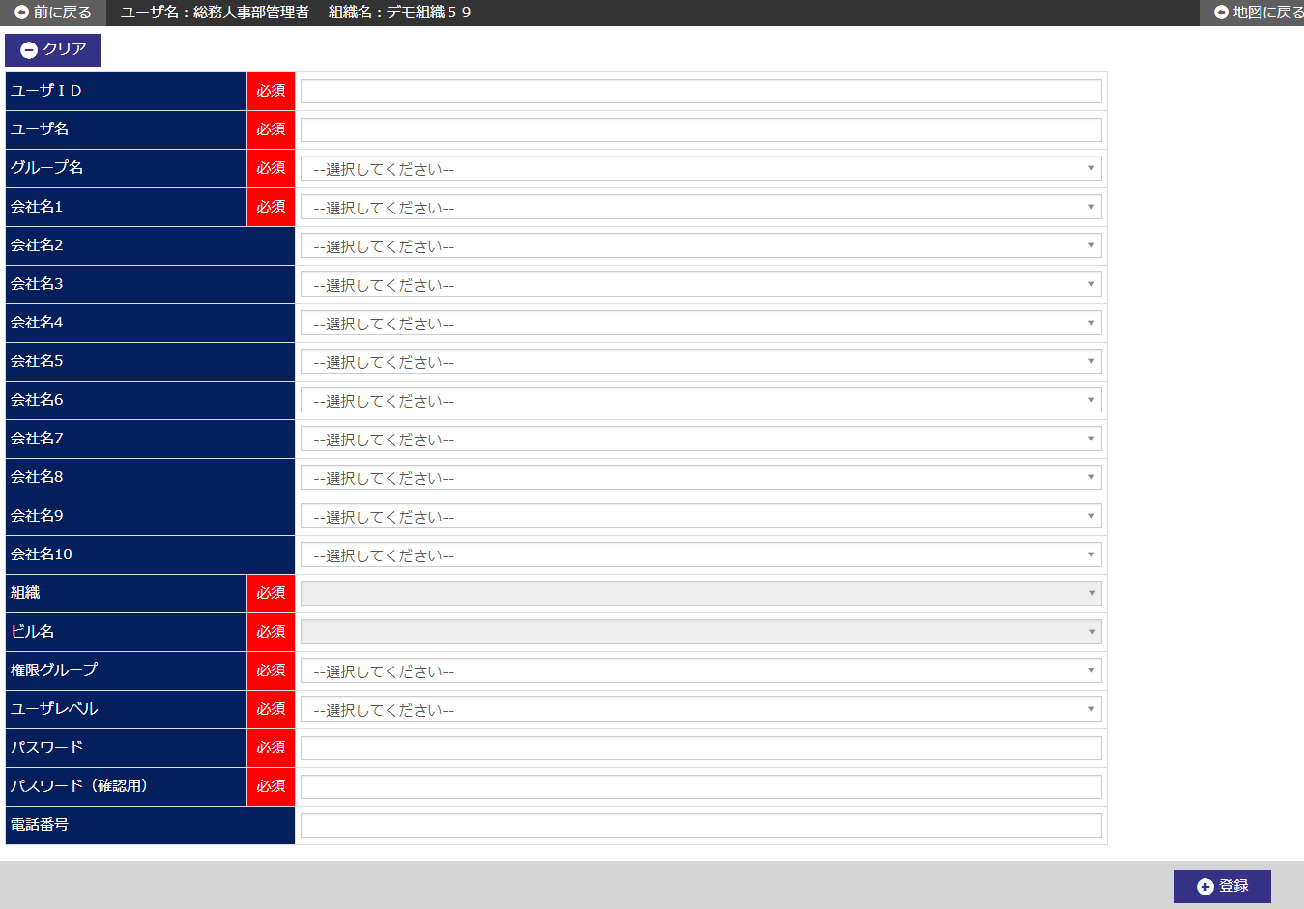

 | № | Giải thích
 | 1 | 【Area đăng ký user】
 |  | ・ Đăng ký mới thông tin user.

 |  | [Button 登録/đăng ký]
 |  | Bằng cách nhấn button, đăng ký mới thông tin user.
 |  | - Hiển thị dialog xác nhận đăng ký.
 |  | - Sau khi đăng ký mới, di chuyển đến màn hình chi tiết user.
 |  | [Button [クリア/clear]]
 |  | Cho các item input trong màn hình quay về trạng thái khi hiển thị khởi tạo bằng cách press button.

ユーザ詳細画面_1
System name

Tên màn hình

 | [1] Định nghĩa màn hình

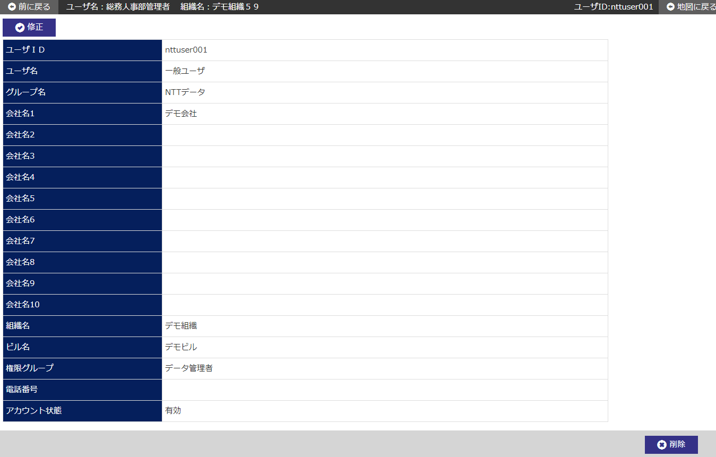

User level

 | № | Giải thích
 | 1 | 【area chi tiết user】
 |  | - Hiển thị thông tin user từ userID đã được chỉ định tại màn hình trước.

 |  | [Nút chỉnh sửa]
 |  | Bằng cách nhấn button, di chuyển đến màn hình modify user của ID người dùng đã chỉ định.
 |  | [Nút xóa]
 |  | Bằng cách nhấn button, xóa thông tin user của ID người dùng đã chỉ định.
 |  | - Hiển thị dialog xác nhận xóa.
 |  | - Sau khi hoàn tất delete, di chuyển đến màn hình user list.

